MAC.DISP
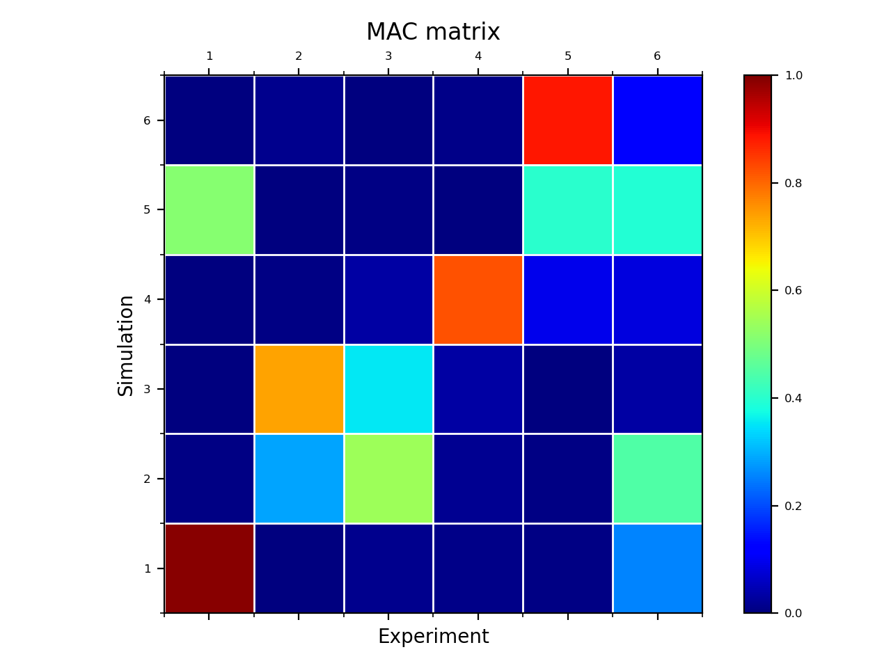
 | 115.624 | 223.35 | 242.143 | 315.493 | 381.383 | 462.32
111.07 | 0.989911 | 0.001227804 | 0.01322123 | 0.009133582 | 0.004968376 | 0.2548502
226.659 | 0.006451789 | 0.288323 | 0.5408419 | 0.0157063 | 0.004113721 | 0.4474168
226.659 | 0.0002519028 | 0.737035 | 0.3550504 | 0.03495886 | 2.859257E-05 | 0.03139685
333.969 | 0.0003167074 | 0.006624447 | 0.03289384 | 0.8220508 | 0.09448811 | 0.0842827
406.905 | 0.5126588 | 0.00331528 | 0.007746452 | 6.811499E-05 | 0.3993255 | 0.3924915
408.863 | 0.0002999567 | 0.0129534 | 2.177343E-05 | 0.009828347 | 0.8849829 | 0.1274348

